개발구성도
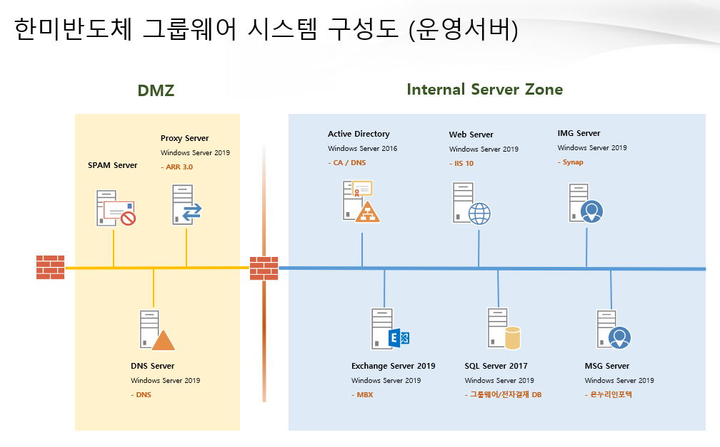

AD
0. System Information
항목 | 내용
Server Name | ADSVR1 | ADSVR2
IP
OS Version | Windows Server 2016 | Windows Server 2016
Application Version | - | -
Windows Updates | 2020-03-27 | 2020-03-27
Processor | 4Core | 4Core
RAM | 8GB | 8GB
DISK | C: 100GB - OS | C: 100GB - OS
 | D: 100GB - Data | D: 100GB - Data
Physical or Virtual | VMware Virtual Platform | VMware Virtual Platform
Administrator | hanmisemi\serveradmin | hanmisemi\serveradmin

1. Active Directory Domain Service
항목 | 내용
구조 | Single Site - Single Domain
루트 도메인 이름 | yncc.co.kr
NetBios 도메인 이름 | NYNCC
포리스트 기능수준 | Windows Server 2012 R2
도메인 기능 수준 | Windows Server 2012 R2
UPN 추가 | 없음

항목 | 내용
Schema Master | ADSVR2
Domain Role Owner | ADSVR2
PDC role | ADSVR2
RID pool manager | ADSVR2
Infrastructure owner | ADSVR2

항목 | 내용
Server Name | ADSVR1 | ADSVR2
OS Version | Windows Server 2016 | Windows Server 2016
DNS 설치 | 설치 | 설치
Global Catalog | O | O
DSRM 암호 | dell!234 | dell!234
데이터베이스 폴더 | C:\Windows\NTDS | C:\Windows\NTDS
로그 파일 폴더 | C:\Windows\NTDS | C:\Windows\NTDS
SYSVOL 폴더 | C:\Windows\NTDS | C:\Windows\NTDS
AD Recycle Bin | O | O
ETC

2. Organization Unit 구조
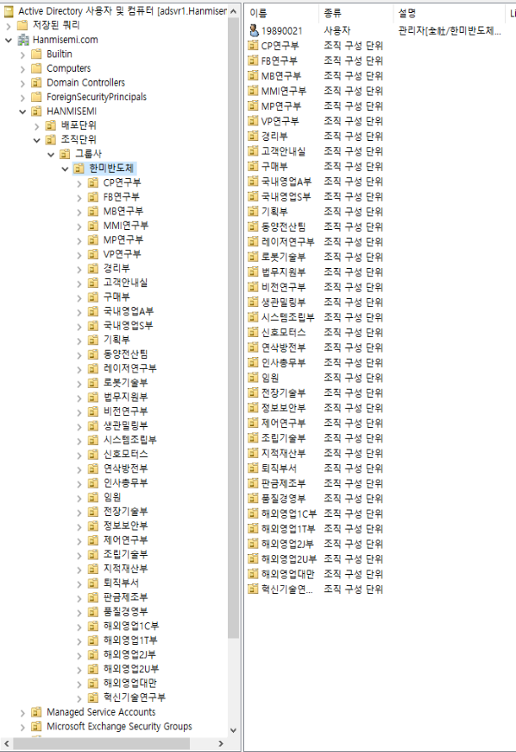

3. Active Directory Certificate Service
항목 | 내용
설치 서버 | ADSVR1
OS Version | Windows Server 2016
역할 서비스 | 인증기관, 인증기관 웹 등록
CA 설치 유형 | Enterprise CA
암호화 옵션
암호화 공급자 | RSA#Microsoft Software key Storage Provider
키 길이 | 2048
해시 알고리즘 | SHA256
CA 이름
일반이름 | hanmisemi-Root-CA
고유이름 | CN=hanmisemi-Root-CA, DC=hanmisemi, DC=com
CA 만료 날짜 | 2070-03-28
인증서 데이터베이스 위치
데이터베이스 위치 | C:\Windows\System32\CertLog
로그 위치 | C:\Windows\System32\CertLog
CRL 배포지점 | http://ca.hanmisemi.com/CertEnroll/wonik-Root-CA.crl
Template Modify | -
ETC | 기존 인증기관 제거 후 신규 생성

WEB
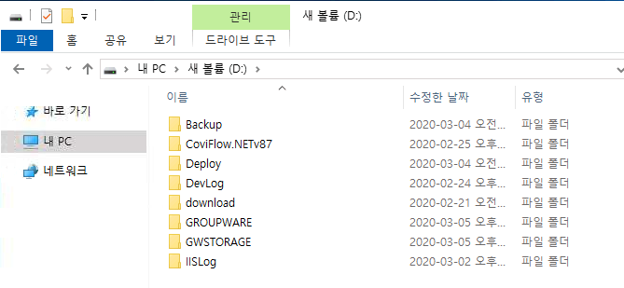
0. System Information
항목 | 내용
Server Name | HSVR101
IP | 192.168.251.140
L4 IP | -
OS Version | Windows Server 2019
Application Version | IIS 10.0
Windows Updates | 2020-02-13
Processor | 8Core
RAM | 16GB
DISK | C: 278GB - OS
 | D: 5.45TB - Application
Physical or Virtual | Physical
Administrator 계정 | hanmisemi\Serveradmin

1. Service Connections
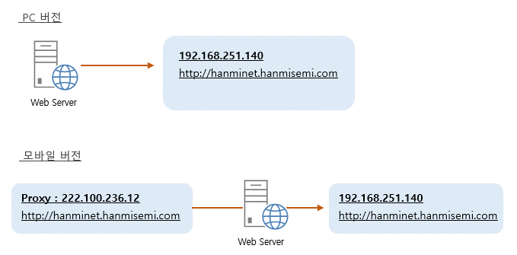

2. Web Server Service 범위
항목 | 내용
그룹웨어 | 외부 접속 가능 / HTTP | VIP 전용
유저 인증방식 | AD 인증
모바일 그룹웨어 | X
Android | -
IOS | -
ETC

3. SQL Database Connections
항목 | 내용
SQL Server Alias
cfdatabasesvr | TCP/IP 192.168.251.143:1433
MSSQLSERVER | TCP/IP 192.168.251.143:1433
ETC

4. Service URL
항목 | 내용
그룹웨어 | http://hanminet.hanmisemi.com
모바일 그룹웨어 | X
Web | -
APP | -

5. IIS Site Binding
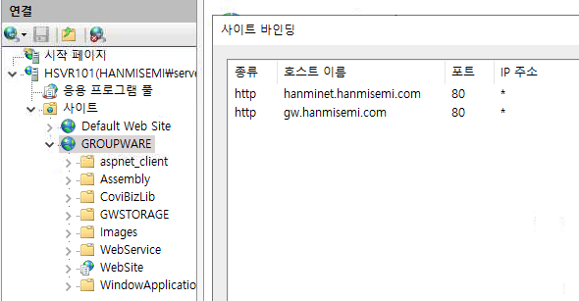

6. Application Drive Folder 구조

Exchange
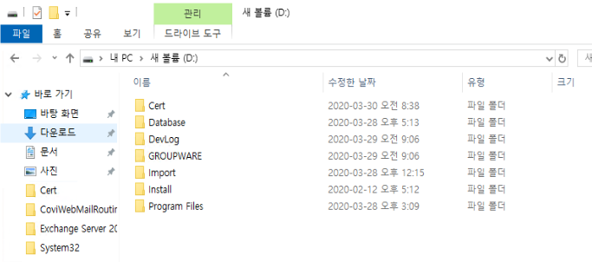
0. System Information
항목 | 내용
Server Name | HSVR103
IP - Service Network | 192.168.251.142
L4 IP | -
DAG IP | -
OS Version | Windows Server 2019
Application Version | Exchange Server 2019 CU3
Edition | Standard
Windows Updates | 2020-03-27
Processor | 16Core
RAM | 96GB
DISK | C: 222GB - OS
 | D: 3.49TB - App + Queue DB + MDB
Physical or Virtual | Physical
Administrator | hanmisemi\Serveradmin

1. Mail Flow
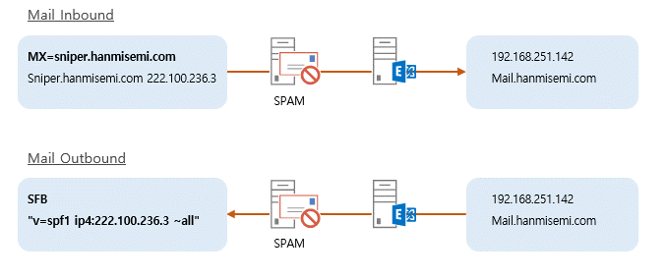

2. Mail Service Connection
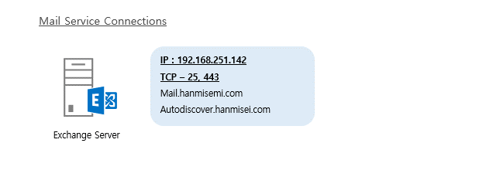

3. Mail Service 범위
항목 | 내용
Mail Flow | 내/외부 송수신 가능
웹메일 사용 | O
Outlook Web App 사용 | O
Outlook 사용 | O
MAPI / POP3 / IMAP | MAPI 사용 (영업 POP3 사용)
ActiveSync 사용 | X
ETC

4. SQL Database Connections
항목 | 내용
SQL Server Alias
cfdatabasesvr | TCP/IP 192.168.251.143:1433
MSSQLSERVER | TCP/IP 192.168.251.143:1433
ETC

5. Exchange Server Configuration
기본 서버 설정 항목 | 내용
Server Name | HSVR103
IP | 192.168.251.142
OS Version | Windows Server 2019
Exchange Version | Exchange Server 2019 CU3
Exchange Edition | Standard
Server Role | MBX
Server Install Path | D:\Program Files\Microsoft\Exchange Server\V15
Queue Databae Path | Default
Malware Filter | X
Journaling | X

Virtual Directory 설정 | 내용
Server Name | HSVR103
ECP | https://mail.hanmisemi.com/ecp
MAPI | https://mail.hanmisemi.com/mapi
EWS | https://mail.hanmisemi.com/EWS/Exchange.asmx
ActiveSync | https://mail.hanmisemi.com/Microsoft-Server-ActiveSync
OAB | https://mail.hanmisemi.com/OAB
OWA | https://mail.hanmisemi.com/OWA
PowerShell | https://mail.hanmisemi.com/powershell
Autodiscover | https://autodiscover.hanmisemi.com/autodiscover/autodiscover.xml

Outlook Anywhere 설정 | 내용
Server Name | HSVR103
External Host | mail.hanmisemi.com
Internal Host | mail.hanmisemi.com
External Auth | 협상 (SSL 오프로딩 허용 X)

Mail Flow | 내용
Accepted Domain | hanmisemi.com - 기본도메인
조직 전송 설정
최대 받는 사람 수 | 500
최대 받는 메시지 크기 | 20MB
최대 보내는 메시지 크기 | 20MB
송신 커넥터 | 스마트 호스트 (SPAM : 222.100.236.3)
원본 서버 | HSVR103
최대 보내는 메시지 크기 | 10MB

Mailbox Database
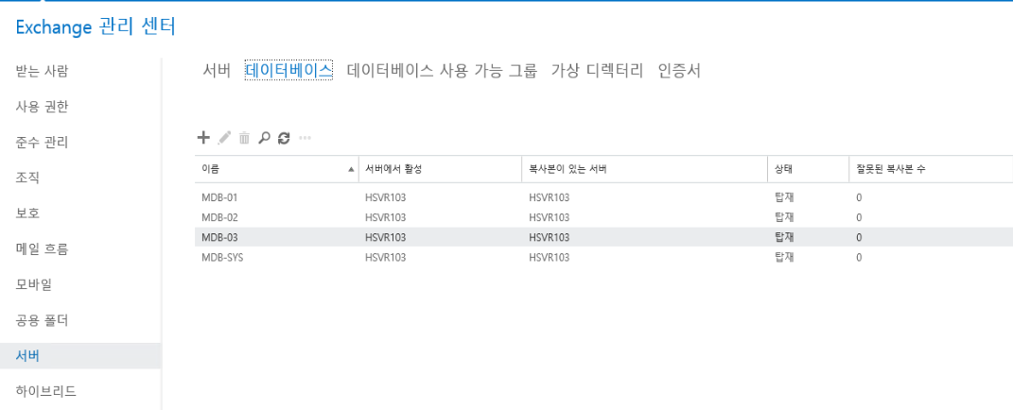

Mailbox Database 설정 | 내용
Database Name | MDB-01 ~ MDB-03, MDB-SYS
Database Path | X:\MDB-00\MDB-00.edb
Log Path | X:\MDB-00\
Circular Logging | O
Journaling | X
경고 보내기 | 1.8GB
보내기 금지 | 1.9GB
보내기 및 받기 금지 | 2GB
삭제된 항목 보존기간 | 14
삭제된 사서함 보존기간 | 30

6. Application Drive Folder 구조

SQL
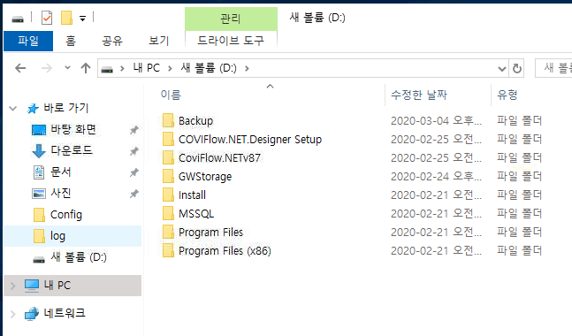
0. System Information
항목 | 내용
Server Name | HSVR104
IP | 192.168.251.143
SQL Cluster Network | -
OS Version | Windows Server 2019
Application Version | SQL Server 2017 Std
Windows Updates | 2020-02-13
Processor | 8Core
RAM | 96GB
DISK | C: 222GB - OS
 | D: 12.2TB - App & Data
Physical or Virtual | Physical
Administrator 계정 | hanmisemi\Serveradmin

1. Data Flow
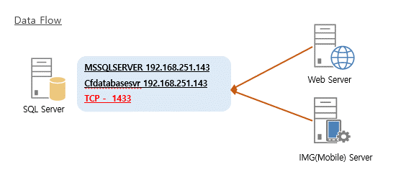

2. SQL Instance
항목 | 내용
인스턴스 이름 | MSSQLSERVER
IP / Port | 192.168.251.143 / 1433
Version | SQL Server 2019 Std
ETC

3. SQL Database Connections
항목 | 내용
SQL Server Alias
cfdatabasesvr | TCP/IP 192.168.251.143:1433
MSSQLSERVER | TCP/IP 192.168.251.143:1433
ETC

4. SQL Database Configuration
항목 | 내용
Tempdb | 4
위치 | D:\MSSQL\TempDB
처음 크기 | 512MB
자동 증가 크기 | 100MB / Unlimited
최대 서버 메모리 | 80GB
Max Degree of Parallelism | 8
전원옵션 | 고성능

5. Database 및 Login 정보
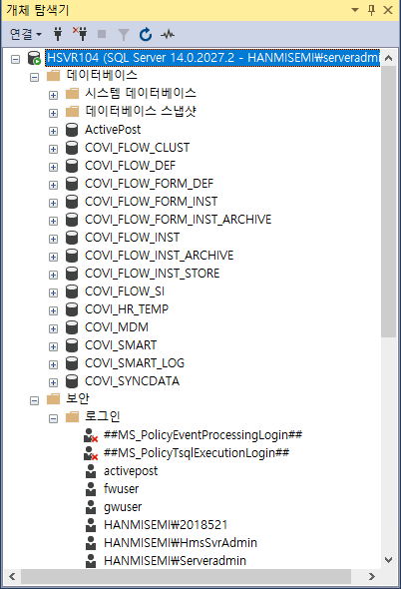

6. Application Drive Folder 구조

Proxy
0. System Information
항목 | 내용
Server Name | HSVR106
IP - Internal Network | -
IP - External Network | 222.100.236.12
L4 IP | -
OS Version | Windows Server 2019
Application Version | IIS 10.0
Windows Updates | 2020-03-27
Processor | 4Core
RAM | 16GB
DISK | C : 278GB - OS 및 Application
Physical or Virtual | Physical
Administrator 계정 | Local\Administrator

1. Service Connections
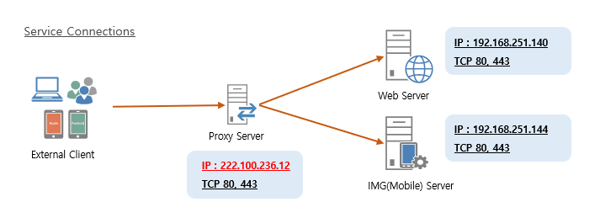

2. Server Farm
항목 | 내용
Server Farm
hanminet | 192.168.251.140
URL | http://hanminet.hanmisemi.com
Port From / To | TCP 80 / 433

img | 192.168.251.144
URL | http://img.hanmisemi.com
Port From / To | TCP 80 / 433

3. Server Farm 구조
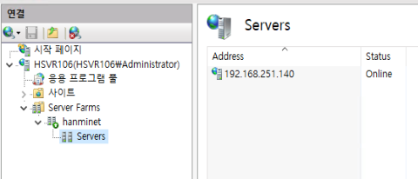

4. Server Configuration
항목 | 내용
Application Pool
Recycle | Disabled
유휴시간 제한 | 0
Request Filtering
최대 콘텐츠 길이 | 2147483648
최대 URL 길이 | 4096

